Gas Mass Flow Controller
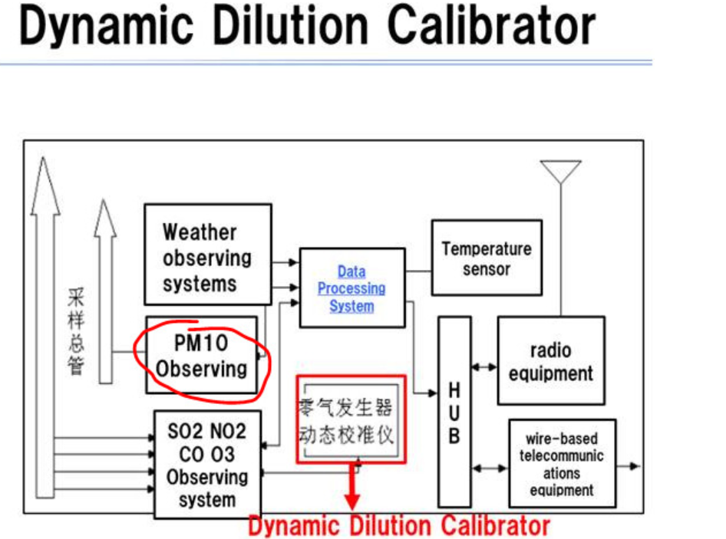
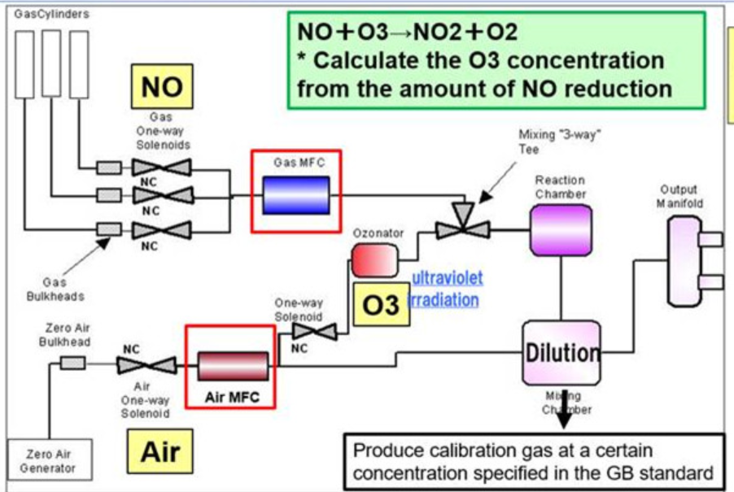
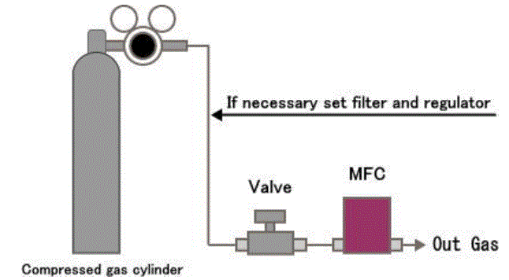
Báo giá cho bộ Điều khiển lưu lượng khí ( Mass Flow Controller, MFC )
Từ : ASIN
Tới: VAST
Người phụ trách : Ms Hạnh
Ngày : 19-07-2021

Yêu cầu
 | 1. Tên sản phẩm : Bộ điều khiển lưu lượng khí, Mass Flow Controller
 | 2: Dải đo : max 200 lm
 | 3: Loại khí : gồm 3 thành phần, (1) pure air 99.99%, (2) PM2.5 particles and (3) PM10 particles
 | 4. Nồng độ của particles : 0 – 1mg/m^3

Phản hồi
 | HORIBA có tổng số 9 dòng khác nhau của sản phẩm MFC => kiểm tra danh sách đính kèm
 | => Giới thiệu 2 dòng thông dụng như sau :

 |  | MFC 01
STT | Hạng mục | Dòng SEC-N100 | Dòng S48
1 | Hình ảnh |  |  | ±
2 | Sai số | ± 1.0% | ± 1.0%
Bộ cấp nguồn và điều khiển
MFC
Dây cáp
Bộ cấp nguồn và điều khiển
MFC
Dây cáp
3 | Sơ đồ kết nối |  | 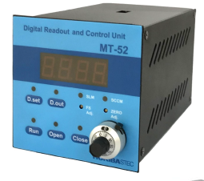
4 | Mã sản phẩm | => Xem chi tiết bảng bên cạnh | => Xem chi tiết bảng bên cạnh
5 | Giá | => Xem chi tiết bảng bên cạnh | => Xem chi tiết bảng bên cạnh
6 | Ưu điểm | 1. Độ chính xác cao 2: Có chức năng sử dụng cho nhiều khí - nhiều dải khác nhau 3: Hỗ trợ một gói phần mềm miễn phí để (1) chọn loại khí và dải lưu lượng mong muốn, (2) tự căn chỉnh hàng năm, (3) tự kiểm tra tình trạng MFC… | 1. Độ chính xác cao 2: Loại khí và lưu lượng là cố định khi đặt hàng và HORIBA sản xuất => Nếu muốn chuyển sang loại khí và lưu lượng khác, phải gửi lại HORIBA để nhà máy thực hiện 3: Giá thành thấp hơn
7 | Hỗ trợ khác | 1: Cấp tín hiệu điều khiển để lập trình với PLC 2: Hỗ trợ lắp đặt và đào tạo miễn phí | 1: Cấp tín hiệu điều khiển để lập trình với PLC 2: Hỗ trợ lắp đặt và đào tạo miễn phí
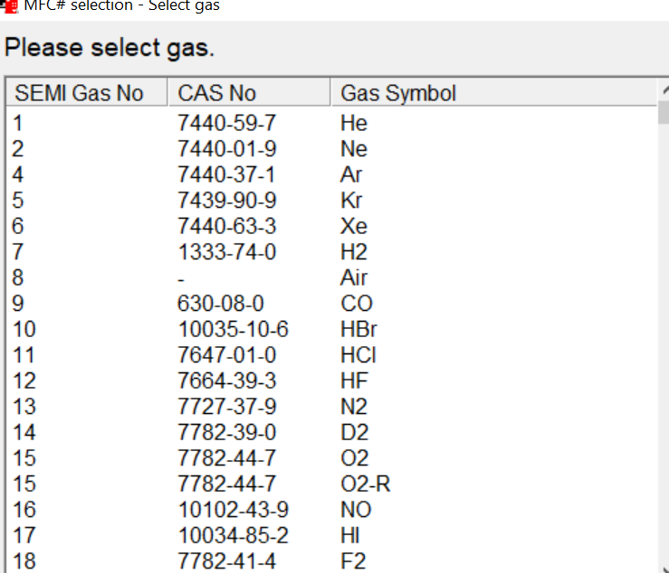
Sử dụng software để chọn các loại khí khác nhau, HORIBA có dữ liệu cho tất cả các loại khí trên thế giới, cả khí đơn lẫn khí trộn nhiều thành phần

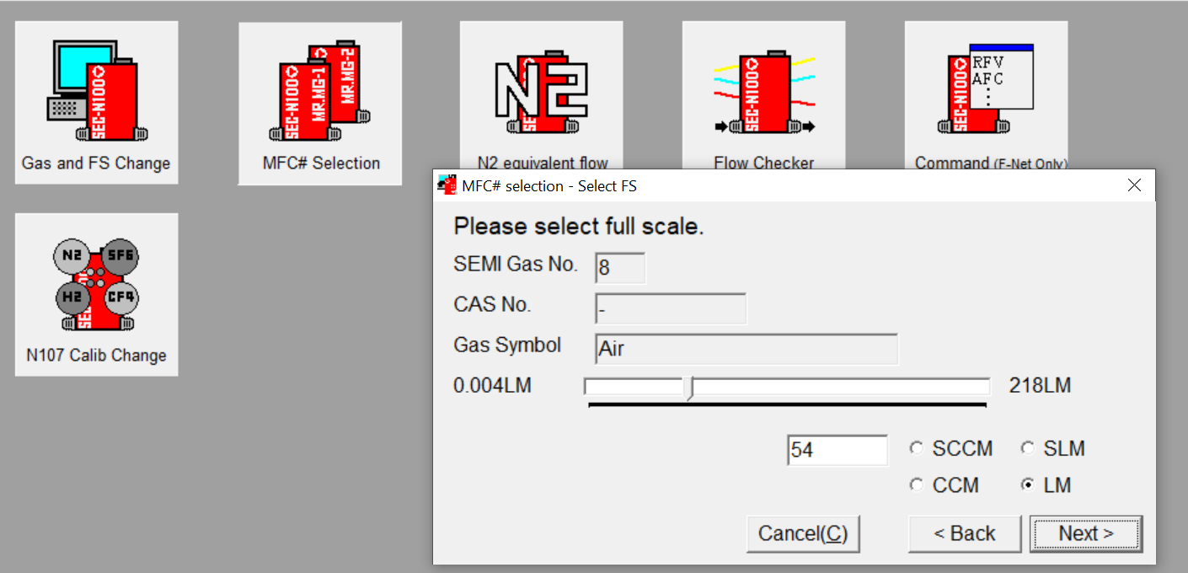
Sau đó chọn loại lưu lượng mình cần sử dụng chính xác
=> Để độ sai số không làm ảnh hưởng đến giá trị thực tế

Lưu ý : do loại khí yêu cầu có particles bên trong, và HORIBA kiểm tra lịch sử, thì khách hàng ở Nhật và Trung Quốc đã sử dụng MFC cho mục đích tương tự và kết quả rất tốt
 | Dưới đây là hệ thống / mô hình từ khách hàng ( thông tin bí mật, vui lòng ko chia sẻ ra ngoài )

ISO 17025-2017
